주간보고
 |  |  | Weekly Report (주간 보고) 저작권기술 성능평가 시스템 개선 및 고도화
 |  |  |  |  | Version # : 1.00 |  |  |  |  | 2018-07-31

[ 1 ] 프로젝트 공정률
 | 계획 | 실적
2018-07-09 | 18 | 15
2018-07-16 | 25 | 26
2018-07-23 | 31 | 30
2018-07-30 | 44 | 41
2018-08-06 | 47 | 0
2018-08-13 | 51 | 0
2018-08-20 | 54 | 0
2018-08-27 | 59 | 0
2018-09-03 | 62 | 0
2018-09-10 | 65 | 0
2018-09-17 | 69 | 0
2018-09-24 | 72 | 0
2018-10-01 | 75 | 0
2018-10-08 | 79 | 0
2018-10-15 | 82 | 0
2018-10-22 | 84 | 0
2018-10-29 | 87 | 0
2018-11-05 | 90 | 0
2018-11-12 | 92 | 0
2018-11-19 | 94 | 0
2018-11-26 | 97 | 0

 |  |  | Weekly Report (주간 보고) 저작권기술 성능평가 시스템 개선 및 고도화
 |  |  |  |  | Version # : 1.00 |  |  |  |  | 2018-07-31

[ 2 ] 요구사항별 전체 진행 현황 (1/2)
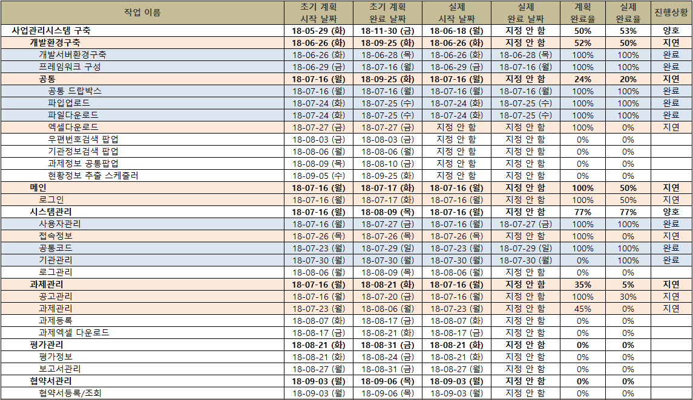

 |  |  | Weekly Report (주간 보고) 저작권기술 성능평가 시스템 개선 및 고도화
 |  |  |  |  | Version # : 1.00 |  |  |  |  | 2018-07-31

[ 2 ] 요구사항별 전체 진행 현황 (1/2)
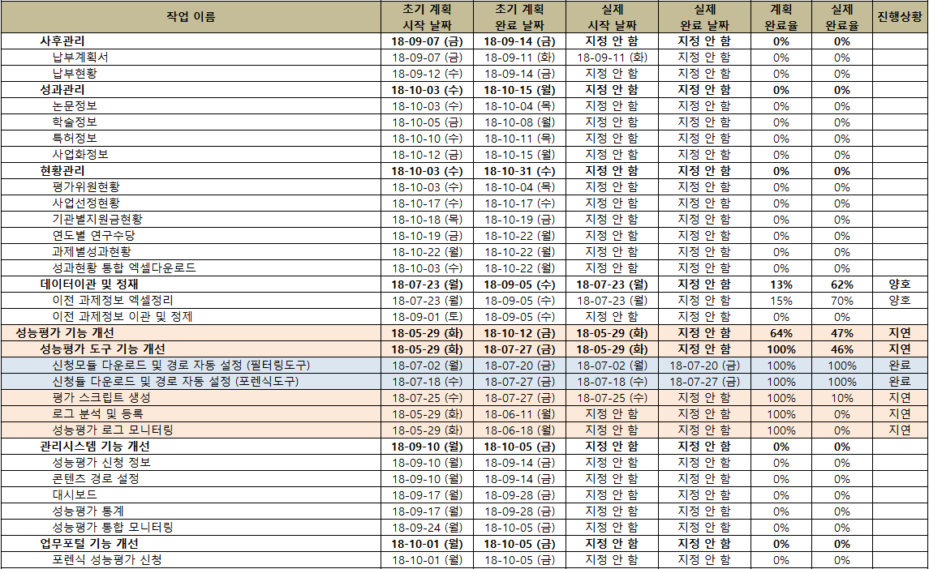

 |  |  | Weekly Report (주간 보고) 저작권기술 성능평가 시스템 개선 및 고도화
 |  |  |  |  | Version # : 1.00 |  |  |  |  | 2018-07-31
[ 3 ] 사업 추진 현황
업무명 | #VALUE! |  |  |  |  |  |  | 금주 추진 계획 (1900/01/00 ~ 1900/01/06)
사업관리 | * 사업 산출물 작성 (계속) - WBS 보완 |  |  |  |  |  |  | * 사업 산출물 작성 (계속) - WBS 보완
저작권기술 사업관리시스템 | *설계 - 사업관리시스템 관리자페이지 화면설계 요구사항 반영 및 변경 (진행중) - 데이터베이스 설계 (진행중) * 개발 - 사용자관리 작업완료 - 공통코드관리 작업완료 - 공고관리 작업 진행중 |  |  |  |  |  |  | *설계 - 데이터베이스 설계(진행중) * 개발 - 로그인 완료 예정 - 에러메세지 완료 예정 - 접속정보 완료 예정 - 공고관리 작업 완료 예정
성능평가 운영 | * iMBC 성능평가 * 뮤레카 성능평가 |  |  |  |  |  |  | * iMBC 성능평가 - 오디오 인식 테스트 * 뮤레카 성능평가
성능평가 시스템 개선 | * 기능개선 - 포렌식 성능평가 도구 : 신청 모듈 자동 다운로드 및 경로 자동 설정 (완료) - 평가 스크립트 생성 (진행중) * 데이타셋 구축 - 원본에 대한 mp4 변환 작업 (완료) - 오디오 강인성 변형 작업 (완료 - 아날로그/디지털 변환 제외) - 비디오 강인성 변형 작업 (18% 진행중) - 오디오제거 비디오 강인성 변형 작업 (15% 진행중) |  |  |  |  |  |  | * 기능개선 - 평가 스크립트 생성 (완료예정) * 데이타셋 구축 - 오디오 강인성 (아날로그/디지털 변환 제외) 변형 작업 (계속) - 비디오 강인성 변형 작업 (계속) - 오디오제거 비디오 강인성 변형 작업 (계속)
기타 | * 공용특징정보 DB 구축 - SBS 콘텐츠 부하로 인한 장애 처리 |  |  |  |  |  |  | * 공용특징정보 DB 구축 - SBS 모니터링

 |  |  | Weekly Report (주간 보고) 저작권기술 성능평가 시스템 개선 및 고도화
 |  |  |  |  | Version # : 1.00 |  |  |  |  | 2018-07-31

[ 5 ] 이슈 및 위험 관리
▣ 이슈현황
구분 | 전월까지 누적 |  | 당월 | 합계 |  | 비고 (특이사항)
해결 | - |  | - | -
진행중 | - |  | - | -
취소 | - |  | - | -
보류 | - |  | - | -
계 | - |  | - | -
▣ 미결(발생) 이슈 내역
ID | 제기일 | 관련분야 |  |  | 이슈 내역 |  |  |  |  |  |  | 담당자 |  | 완료예정일/완료일

▣ 위험 현황
구분 | 전월누계 |  | 당월누계 | 합계 |  | 비고 (특이사항)
발생 | - |  | 2 | 2
해결 | - |  | - | -
미결 | - |  | - | -
▣ 미해결 위험 내역
ID | 제기일자 | 관련분야 |  |  | 예상 위험명 |  |  |  |  |  |  |  | 영향도 | 상태 | 완료일
PJ-RI-001 | 2018-06-12 | 저작권기술 사업관리시스템 |  |  | 저작권 R&D 업무에 대한 콘진원 이관 여부 |  |  |  |  |  |  |  | H | 진행중
PJ-RI-002 | 2018-06-25 | 저작권위원회 업무포털 연계 |  |  | 업무포털내의 저작권기술 성능평가 관련 프로그램 수정 협의 필요 |  |  |  |  |  |  |  | M | 진행중

 |  |  | Weekly Report (주간 보고) 저작권기술 성능평가 시스템 개선 및 고도화
 |  |  |  |  | Version # : 1.00 |  |  |  |  | 2018-07-31

[ 6 ] 인력 투입 현황
업무 |  |  |  | 전주 투입 현황 (2018/07/24 ~ 2018/07/30) |  |  |  |  |  | 금주 투입 계획 (2018/07/31 ~ 2018/08/06)
저작권기술 사업관리시스템 구축 |  |  |  | 곽귀종, 김영균, 이주리 |  |  |  |  |  | 곽귀종, 김영균, 이주리
성능평가 시스템 기능 개선 |  |  |  | 신창권, 신지헌 |  |  |  |  |  | 신창권, 신지헌
운영 지원 |  |  |  | 김설화, 우지호 |  |  |  |  |  | 김설화, 우지호
기타 |  |  |  | 김유진 |  |  |  |  |  | 김유진
합계 |  |  |  | 8 명 |  |  |  |  |  | 8 명
[ 7 ] 공용특징정보 DB 구축 현황
권리자 | 2018/07/23(월) |  | 2018/07/24(화) | 2018/07/25(수) |  | 2018/07/26(목) | 2018/07/27(금) |  | 2018/07/28(토) |  | 2018/07/29(일) |  | 주간합계 |  | 누적합계
MBC | 4 |  | 5 | 4 |  | 7 | 7 |  | 7 |  | 8 |  | 42 |  | 14,455
SBS | 1 |  | 0 | 0 |  | 0 | 0 |  | 0 |  | 4 |  | 5 |  | 25,874
[ 8 ] 원본 데이터셋 DB 구축 현황
구분 | 오디오 |  |  |  |  | 비디오 |  |  |  |  | 이미지 |  | 모바일앱 |  | 비고
 | 2018 이전 |  | 당해년도 | 합계 |  | 2018 이전 | 당해년도 |  | 합계
수량 | 16,101 |  | 1,000 | 17,101 |  | 2,181 | 100 |  | 2,281 |  | 2,143 |  | 100
[ 9 ] 변형물 데이터셋 DB 구축 현황
구분 | 강인성 |  |  |  |  | 축약성 |  |  |  |  | 부분매칭
 | 2018 이전 |  | 당해년도 | 합계 |  | 2018 이전 | 당해년도 |  | 합계 |  | 2018 이전 |  | 당해년도 |  | 합계
오디오 | 500,193 |  | 32,000 | 532,193 |  | 147,650 | 10,000 |  | 157,650 |  | 608 |  | 116 |  | 724
비디오 | 89,364 |  | 800 | 90,164 |  | 22,581 | - |  | 22,581 |  | 455 |  | 138 |  | 593
모바일웹 | 50,901 |  |  | 50,901 |  | 17,925 | - |  | 17,925 |  | (해당없음)
비디오(오디오제거) | 53,798 |  | 800 | 54,598 |  | (해당없음) |  |  |  |  | (해당없음)
모바일웹(오디오제거) | 36,786 |  |  | 36,786 |  | (해당없음) |  |  |  |  | (해당없음)
이미지 | 101,158 |  | (추가구축없음) | 101,158 |  | (해당없음) |  |  |  |  | (해당없음)
모바일앱 | 920 |  | (추가구축없음) | 920 |  | (해당없음) |  |  |  |  | (해당없음)

